상품제안서
글라스락 정2호2조(490ml*2)세트 | 상품코드: S12812

 |  |  |  |  |  |  | 02-713-8555 | www.synergygift.co.kr
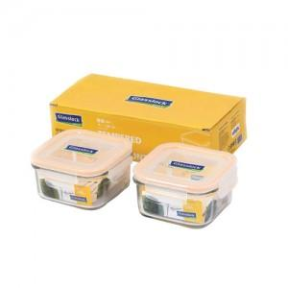

【상세/제작정보】

【인쇄/포장옵션】 | 실크 / 정품케이스(손잡이X

【공급단가】 | 수량 | 50~ | 100~ | 500~ | 1,000~ | 2,000~
*VAT별도 | 단가 | 9,750원 | 9,520원 | 9,220원 | 8,770원 | 8,620원

【상품 URL】 | https://www.synergygift.co.kr:443/src/goods_detail.php?gdno=9051

